barcode
TSMC chemical lorry barcode 三合一單
 | 【地磅用】 | tsmc lorry material barcode
 | 料號 | 4L12C53161

 | 槽號 | 5E319 |  | 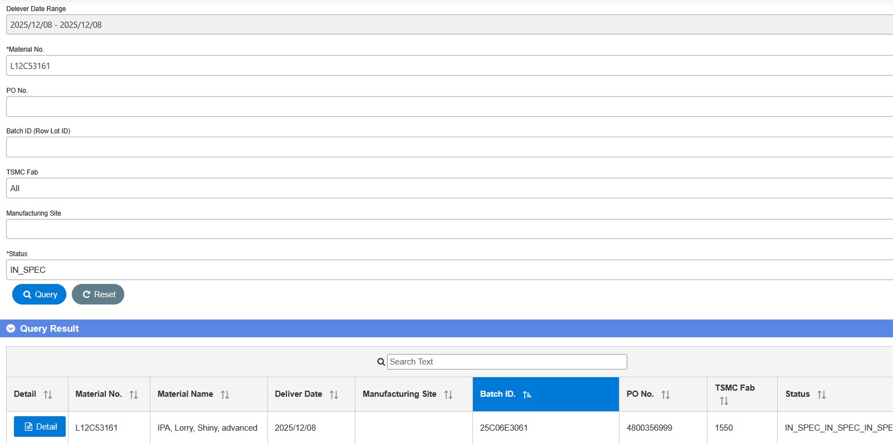 

 | 批號 | 626206E3191

 | 供應商 | 375970680

 | 送達地點 | E1550156A |  | CoA 是否符合出貨規格 (SPEC) : ____ (Y/N) Chemical lorry/Gas trailer CoA上傳資訊裡的BatchID 是否與 出貨單相符: _____(Y/N) 填表人 (supplier) :____________ ; 確認者 (supplier) : ____________

 | 【TGCM用】
 | 批號 |  |  |  | B90-INV-01-01

 |  |  |  | ||

 | QR code
 |  |  | https://qr.calm9.com/tw/

